门诊4楼清单
序号 | 名称 | 参考图片 | 规格 | 材质说明 | 数量 | 单位
1 | 定制鞋柜（钢制） | 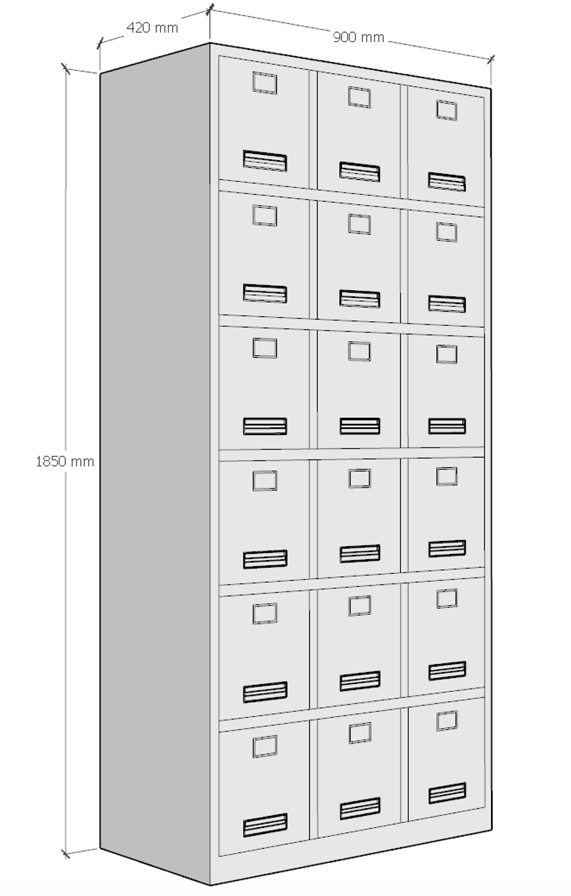 | 900W×420D×1850H | 1、材质要求：采用厚≥1.0mm冷轧钢板符合国家标准、钢管符合国家标准，各钢件全部采用二氧化碳保护焊接，焊接表面波纹均匀，并保证焊处无夹渣、气孔、 焊瘤、焊丝头咬边和飞溅并保证无脱焊、虚焊、焊穿等现象。所有钢材经除油、除锈、酸洗、中和、表调、磷化等工序后静电喷涂环氧型树脂粉沫涂料，经200℃高温固化而成，塑膜的光泽度、附着力、硬度、耐冲力均符合标准，表面波纹均匀一致。 2、冷轧钢板符合：GB/T 229-2020《金属材料 夏比摆锤冲击试验方法》、GB/T 13448-2019《彩色涂层钢板及钢带试验方法》、JB/T 7901-2023《金属材料实验室均匀腐蚀全浸试验方法》、GB/T 20124-2006《钢铁 氮含量的测定 惰性气体熔融热导法（常规方法）》、GB/T 24195-2009《金属和合金的腐蚀 酸性盐雾、“干燥”和“湿润”条件下的循环加速腐蚀试验》、GB/T 6394-2017《金属平均晶粒度测定方法》、GB/T 226-2015《钢的低倍组织及缺陷酸蚀检验法》、GB/T 6402-2024《钢锻件超声检测方法》等标准。夏比摆锤冲击试验、紫外灯加速老化试验24h：0级（无变色）、0级（无失光）、0级（无粉化）、均匀腐蚀24h、加速腐蚀试验：经循环加速腐蚀试验6个循环（48h）：涂层无剥落、平均晶粒度无孪晶晶粒浅腐蚀100倍:≥5级、钢的低倍组织及缺陷无肉眼可见缺陷、急性皮肤刺激性/腐蚀性：无刺激性； 3、五金配件 ①锁具：锁面≥φ28mm，黄铜锁芯； ②拉手：铝合金拉手总长≥98mm。 | 6 | 组
2 | 定制更衣柜（钢制） | 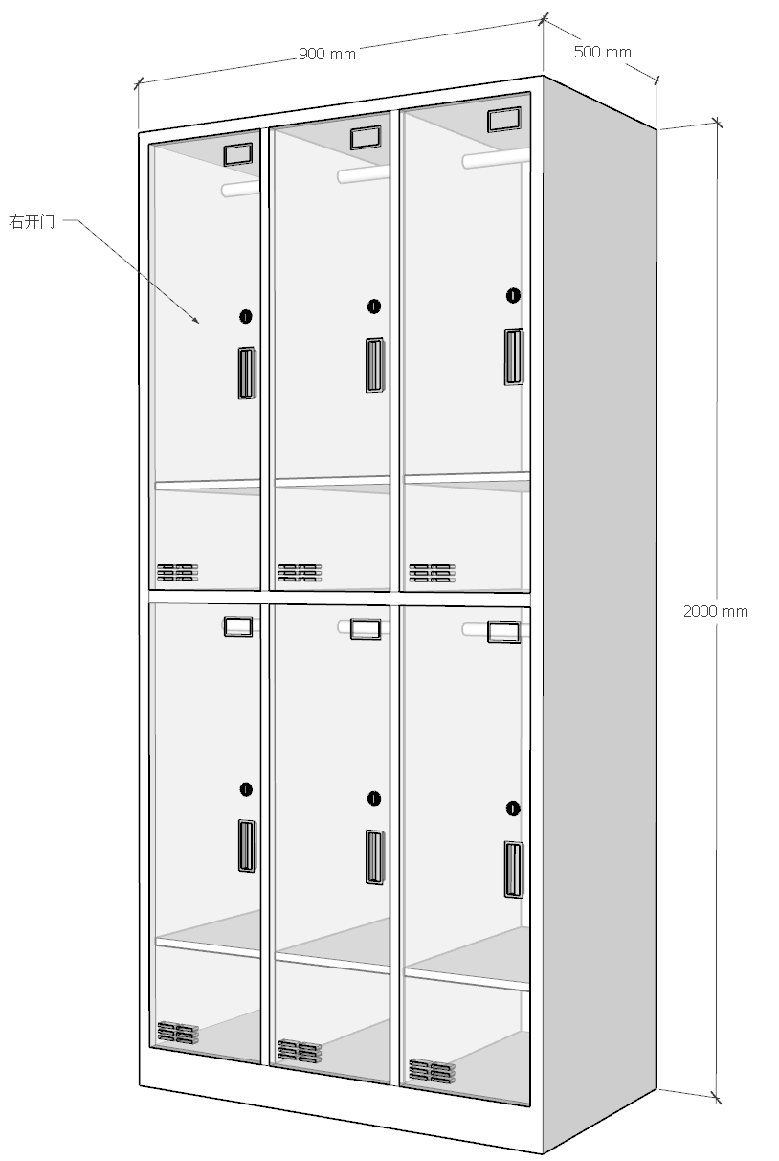 | 900W×600D×2000H | 1、材质要求：采用厚≥0.8mm冷轧钢板符合国家标准、钢管符合国家标准，各钢件全部采用二氧化碳保护焊接，焊接表面波纹均匀，并保证焊处无夹渣、气孔、 焊瘤、焊丝头咬边和飞溅并保证无脱焊、虚焊、焊穿等现象。所有钢材经除油、除锈、酸洗、中和、表调、磷化等工序后静电喷涂环氧型树脂粉沫涂料，经200℃高温固化而成，塑膜的光泽度、附着力、硬度、耐冲力均符合标准，表面波纹均匀一致。 2、冷轧钢板符合：GB/T 229-2020《金属材料 夏比摆锤冲击试验方法》、GB/T 13448-2019《彩色涂层钢板及钢带试验方法》、JB/T 7901-2023《金属材料实验室均匀腐蚀全浸试验方法》、GB/T 20124-2006《钢铁 氮含量的测定 惰性气体熔融热导法（常规方法）》、GB/T 24195-2009《金属和合金的腐蚀 酸性盐雾、“干燥”和“湿润”条件下的循环加速腐蚀试验》、GB/T 6394-2017《金属平均晶粒度测定方法》、GB/T 226-2015《钢的低倍组织及缺陷酸蚀检验法》、GB/T 6402-2024《钢锻件超声检测方法》等标准。夏比摆锤冲击试验、紫外灯加速老化试验24h：0级（无变色）、0级（无失光）、0级（无粉化）、均匀腐蚀24h、加速腐蚀试验：经循环加速腐蚀试验6个循环（48h）：涂层无剥落、平均晶粒度无孪晶晶粒浅腐蚀100倍:≥5级、钢的低倍组织及缺陷无肉眼可见缺陷、急性皮肤刺激性/腐蚀性：无刺激性； 3、五金配件 ①锁具：锁面≥φ28mm，黄铜锁芯； ②拉手：铝合金拉手总长≥98mm。 ③挂衣杆：不锈钢圆形挂衣杆，管径≥19mm，壁厚均匀，配固定支架；表面光滑防锈、不易变形，单杆静态承重≥20kg。 | 24 | 组
3 | 定制顶柜（钢制） |  | 900W×600D×600H | 1、材质要求：采用厚≥1.0mm冷轧钢板符合国家标准、钢管符合国家标准，各钢件全部采用二氧化碳保护焊接，焊接表面波纹均匀，并保证焊处无夹渣、气孔、 焊瘤、焊丝头咬边和飞溅并保证无脱焊、虚焊、焊穿等现象。所有钢材经除油、除锈、酸洗、中和、表调、磷化等工序后静电喷涂环氧型树脂粉沫涂料，经200℃高温固化而成，塑膜的光泽度、附着力、硬度、耐冲力均符合标准，表面波纹均匀一致。 2、冷轧钢板符合：GB/T 229-2020《金属材料 夏比摆锤冲击试验方法》、GB/T 13448-2019《彩色涂层钢板及钢带试验方法》、JB/T 7901-2023《金属材料实验室均匀腐蚀全浸试验方法》、GB/T 20124-2006《钢铁 氮含量的测定 惰性气体熔融热导法（常规方法）》、GB/T 24195-2009《金属和合金的腐蚀 酸性盐雾、“干燥”和“湿润”条件下的循环加速腐蚀试验》、GB/T 6394-2017《金属平均晶粒度测定方法》、GB/T 226-2015《钢的低倍组织及缺陷酸蚀检验法》、GB/T 6402-2024《钢锻件超声检测方法》等标准。夏比摆锤冲击试验、紫外灯加速老化试验24h：0级（无变色）、0级（无失光）、0级（无粉化）、均匀腐蚀24h、加速腐蚀试验：经循环加速腐蚀试验6个循环（48h）：涂层无剥落、平均晶粒度无孪晶晶粒浅腐蚀100倍:≥5级、钢的低倍组织及缺陷无肉眼可见缺陷、急性皮肤刺激性/腐蚀性：无刺激性； 3、五金配件 ①锁具：锁面≥φ28mm，黄铜锁芯； ②拉手：铝合金拉手总长≥98mm。 | 24 | 组
4 | 吊柜 |  | 1574×400D×600H | （1）台面、侧板采用E0级实木多层板（又称胶合板）基材，地柜面板人造石饰面，台面/层板厚度≥25mm，其它板厚度≥18mm。具有防水、防潮、防交叉感染、耐磨性能强；符合GB/T 17657-2013《人造板及饰面人造纹理化性能试验方法》、GB/T 3324-2017《木家具通用技术条件》技术要求；板材甲醛排放检测符合T/CNFPIA 1001-2019《人造板甲醛释放限量》检测标准。 （2）封边：采用≥2.0mm厚PVC封边条，全自动封边机完成封边； PVC封边条封边，甲醛释放量≤1.5mg/L、多溴联苯、多溴联苯醚,需符合QB/T 4463-2013《家具用封边条技术要求》的要求，采用全自动全机械化机器封边、修边，表面平整，无脱胶、鼓泡现象；杜绝手工封边、修边，封边后达到完全防水效果。（3）所有板材均经过防虫、防腐、防水处理。 | 5 | 组
5 | 地柜 （台面加人造石） |  | 1910×600D×850H |  | 4 | 组
6 | 定制餐桌 |  | 4800W×1200D×750H | （1）材质：E0级中密度纤维板面贴三聚氰胺饰面板，颜色纹理由采购人确定；台面≥25mm，符合现行标准：GB/T 17657-2022《人造板及饰面人造板理化性能试验方法》、GB/T 3324-2024《木家具通用技术条件》；家具有害物质执行 GB 18584-2024《家具中有害物质限量》，板材甲醛释放量≤0.050mg/m³（E0级）。 （2）封边: PVC近色封边条，全自动热熔封边机封边,封边牢固、无毛刺，线条平直，接缝吻合。 (3)五金配件： ①家具自攻螺丝：M4 镀锌防锈螺丝，长度16/18mm，适配18-25mm板材。 （4）脚架采用冷轧钢板，金属表面经酸洗、磷化等化学防锈处理后，环氧树酯高温喷涂、烤漆，喷涂后具有耐腐蚀、防火、防潮等功能。（可以参照） | 1 | 张
7 | 餐椅 |  | 常规 | 1、外形尺寸：470mm×450mm×780mm，尺寸公差 ±3mm 2、座板、椅背：全新PP加玻纤一体注塑成型，表面晒纹工艺；椅背可承受102kg推力。 3、坐垫：采用55#高密度、高弹力聚氨脂海绵，可防氧化、防碎，软硬适中，回弹性良好，不易变形。 4、椅架：Φ11.3mm实心钢筋，整体精抛光电镀防锈处理；配置防滑脚垫。 | 10 | 张
8 | 培训椅 |  | 常规 | 1、外形尺寸：470mm×450mm×780mm，尺寸公差 ±3mm 2、座板、椅背：全新PP加玻纤一体注塑成型，表面晒纹工艺；椅背可承受102kg推力。 3、坐垫：采用55#高密度、高弹力聚氨脂海绵，可防氧化、防碎，软硬适中，回弹性良好，不易变形。 4、椅架：Φ11.3mm实心钢筋，整体精抛光电镀防锈处理；配置防滑脚垫，。 | 4 | 张
9 | 矮文件柜 | 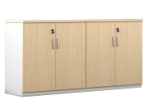 | 778W×420D×850H | 1.材质：E0级中密度纤维板面贴三聚氰胺饰面板，颜色纹理由采购人确定；台面≥25mm，侧板、门板、背板、底板及其他板材≥18mm。符合现行标准：GB/T 17657-2022《人造板及饰面人造板理化性能试验方法》、GB/T 3324-2024《木家具通用技术条件》；家具有害物质执行 GB 18584-2024《家具中有害物质限量》，板材甲醛释放量≤0.050mg/m³（E0级）； 2.封边: PVC近色封边条，全自动热熔封边机封边,封边牢固、无毛刺，线条平直，接缝吻合； 3.五金配件 ①静音缓冲门铰：液压缓冲，适配 16-18mm 板材，开合静音。 ②不锈钢合页：加厚不锈钢，厚度≥3mm，承重强防锈。 ③家具拉手：M4安装螺丝，孔距约96mm，锌合金镀铬。 ④三合一连接件（预埋螺母M6、螺杆φ6mm、偏心轮外径15mm），装配紧密、缝隙均匀。 | 10 | 组
10 |  |  | 1200W×420D×850H |  | 3 | 组
11 |  |  | 800W×420D×850H |  | 14 | 组
12 | 被服柜 |  | 900×420×1850H | 1、材质要求：采用厚≥1.0mm冷轧钢板符合国家标准、钢管符合国家标准，各钢件全部采用二氧化碳保护焊接，焊接表面波纹均匀，并保证焊处无夹渣、气孔、 焊瘤、焊丝头咬边和飞溅并保证无脱焊、虚焊、焊穿等现象。所有钢材经除油、除锈、酸洗、中和、表调、磷化等工序后静电喷涂环氧型树脂粉沫涂料，经200℃高温固化而成，塑膜的光泽度、附着力、硬度、耐冲力均符合标准，表面波纹均匀一致。 2、冷轧钢板符合：GB/T 229-2020《金属材料 夏比摆锤冲击试验方法》、GB/T 13448-2019《彩色涂层钢板及钢带试验方法》、JB/T 7901-2023《金属材料实验室均匀腐蚀全浸试验方法》、GB/T 20124-2006《钢铁 氮含量的测定 惰性气体熔融热导法（常规方法）》、GB/T 24195-2009《金属和合金的腐蚀 酸性盐雾、“干燥”和“湿润”条件下的循环加速腐蚀试验》、GB/T 6394-2017《金属平均晶粒度测定方法》、GB/T 226-2015《钢的低倍组织及缺陷酸蚀检验法》、GB/T 6402-2024《钢锻件超声检测方法》等标准。夏比摆锤冲击试验、紫外灯加速老化试验24h：0级（无变色）、0级（无失光）、0级（无粉化）、均匀腐蚀24h、加速腐蚀试验：经循环加速腐蚀试验6个循环（48h）：涂层无剥落、平均晶粒度无孪晶晶粒浅腐蚀100倍:≥5级、钢的低倍组织及缺陷无肉眼可见缺陷、急性皮肤刺激性/腐蚀性：无刺激性； 3、五金配件 ①锁具：锁面≥φ28mm，黄铜锁芯； ②拉手：铝合金拉手总长≥98mm。 | 8 | 组
13 | 定制顶柜 | 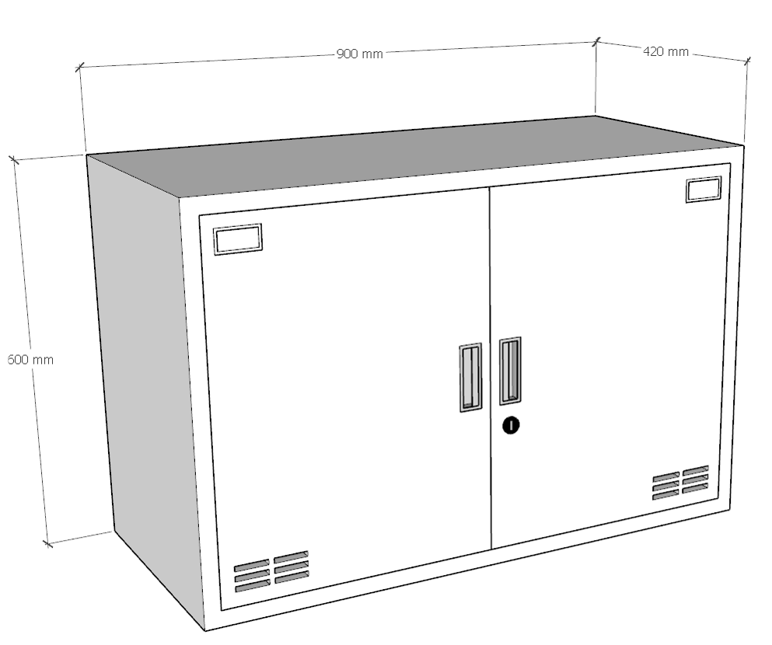 | 900×420×600H | 1、材质要求：采用厚≥1.0mm冷轧钢板符合国家标准、钢管符合国家标准，各钢件全部采用二氧化碳保护焊接，焊接表面波纹均匀，并保证焊处无夹渣、气孔、 焊瘤、焊丝头咬边和飞溅并保证无脱焊、虚焊、焊穿等现象。所有钢材经除油、除锈、酸洗、中和、表调、磷化等工序后静电喷涂环氧型树脂粉沫涂料，经200℃高温固化而成，塑膜的光泽度、附着力、硬度、耐冲力均符合标准，表面波纹均匀一致。 2、冷轧钢板符合：GB/T 229-2020《金属材料 夏比摆锤冲击试验方法》、GB/T 13448-2019《彩色涂层钢板及钢带试验方法》、JB/T 7901-2023《金属材料实验室均匀腐蚀全浸试验方法》、GB/T 20124-2006《钢铁 氮含量的测定 惰性气体熔融热导法（常规方法）》、GB/T 24195-2009《金属和合金的腐蚀 酸性盐雾、“干燥”和“湿润”条件下的循环加速腐蚀试验》、GB/T 6394-2017《金属平均晶粒度测定方法》、GB/T 226-2015《钢的低倍组织及缺陷酸蚀检验法》、GB/T 6402-2024《钢锻件超声检测方法》等标准。夏比摆锤冲击试验、紫外灯加速老化试验24h：0级（无变色）、0级（无失光）、0级（无粉化）、均匀腐蚀24h、加速腐蚀试验：经循环加速腐蚀试验6个循环（48h）：涂层无剥落、平均晶粒度无孪晶晶粒浅腐蚀100倍:≥5级、钢的低倍组织及缺陷无肉眼可见缺陷、急性皮肤刺激性/腐蚀性：无刺激性； 3、五金配件 ①锁具：锁面≥φ28mm，黄铜锁芯； ②拉手：铝合金拉手总长≥98mm。 | 8 | 组
14 | 矮文件柜 |  | 800W×420D×1100H | 1.材质：E0级中密度纤维板面贴三聚氰胺饰面板，颜色纹理由采购人确定；台面≥25mm，侧板、门板、背板、底板及其他板材≥18mm。符合现行标准：GB/T 17657-2022《人造板及饰面人造板理化性能试验方法》、GB/T 3324-2024《木家具通用技术条件》；家具有害物质执行 GB 18584-2024《家具中有害物质限量》，板材甲醛释放量≤0.050mg/m³（E0级）； 2.封边: PVC近色封边条，全自动热熔封边机封边,封边牢固、无毛刺，线条平直，接缝吻合； 3.五金配件 ①静音缓冲门铰：液压缓冲，适配 16-18mm 板材，开合静音。 ②不锈钢合页：加厚不锈钢，厚度≥3mm，承重强防锈。 ③家具拉手：M4安装螺丝，孔距约96mm，锌合金镀铬。 ④三合一连接件（预埋螺母M6、螺杆φ6mm、偏心轮外径15mm），装配紧密、缝隙均匀。 | 4 | 组
15 |  |  | 875W×420D×1100H |  | 4 | 组
16 | 医用谈话桌 | 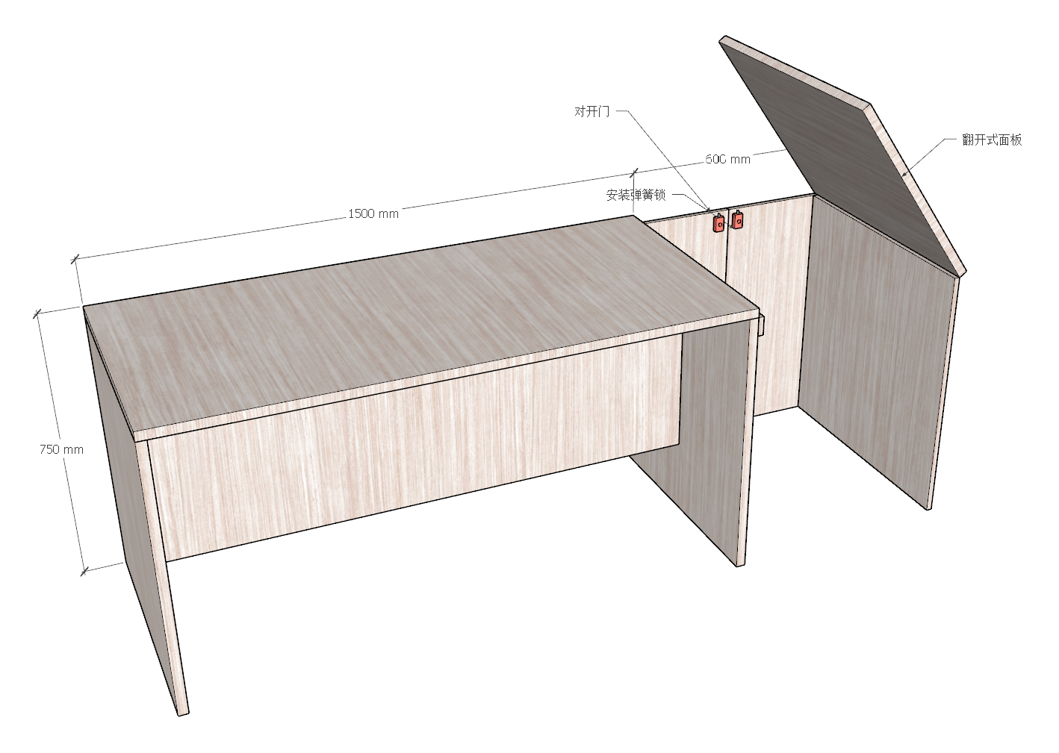 | 2100W×700D×750H | 1.材质：E0级中密度纤维板面贴三聚氰胺饰面板，颜色纹理由采购人确定；台面≥25mm，侧板、门板、背板、底板及其他板材≥18mm。符合现行标准：GB/T 17657-2022《人造板及饰面人造板理化性能试验方法》、GB/T 3324-2024《木家具通用技术条件》；家具有害物质执行 GB 18584-2024《家具中有害物质限量》，板材甲醛释放量≤0.050mg/m³（E0级）； 2.封边: PVC近色封边条，全自动热熔封边机封边,封边牢固、无毛刺，线条平直，接缝吻合； 3.五金配件 ①静音缓冲门铰：液压缓冲，适配 16-18mm 板材，开合静音。 ②不锈钢合页：加厚不锈钢，厚度≥3mm，承重强防锈。 ③家具拉手：M4安装螺丝，孔距约96mm，锌合金镀铬。 ④三合一连接件（预埋螺母M6、螺杆φ6mm、偏心轮外径15mm），装配紧密、缝隙均匀。 | 1 | 张
17 | 医用会议台（木） |  | 4500W×1600D×760H | 1、基材：采用厚≥25mmE0级贴面中密度纤维板密度值≥0.7mm，符合GB/T 15104-2021《装饰单板贴面人造板》、GB/T 15102-2017《浸渍胶膜纸饰面纤维板和刨花板》、GB 18580-2025《室内装饰装修材料 人造板及其制品中甲醛释放限量》、GB/T 39600-2021《人造板及其制品甲醛释放量分级》、QB/T 4371-2012《家具抗菌性能的评价》、GB/T 40908-2021《家具产品及其材料中禁限用物质测定方法 阻燃剂》等标准。 2、面材：采用厚≥0.6胡桃木皮，纹理自然，颜色一致。 3、油漆采用环保油漆，密闭涂饰。 4、热熔胶：通过GB 33372-2020《胶粘剂挥发性有机化合物限量》、HJ 2541-2016《环境标志产品技术要求 胶粘剂》标准。 5、五金配件： ①家具自攻螺丝：M4 镀锌防锈螺丝，长度16/18mm，适配18-25mm板材； | 1 | 张
18 | 定制耗材柜 | 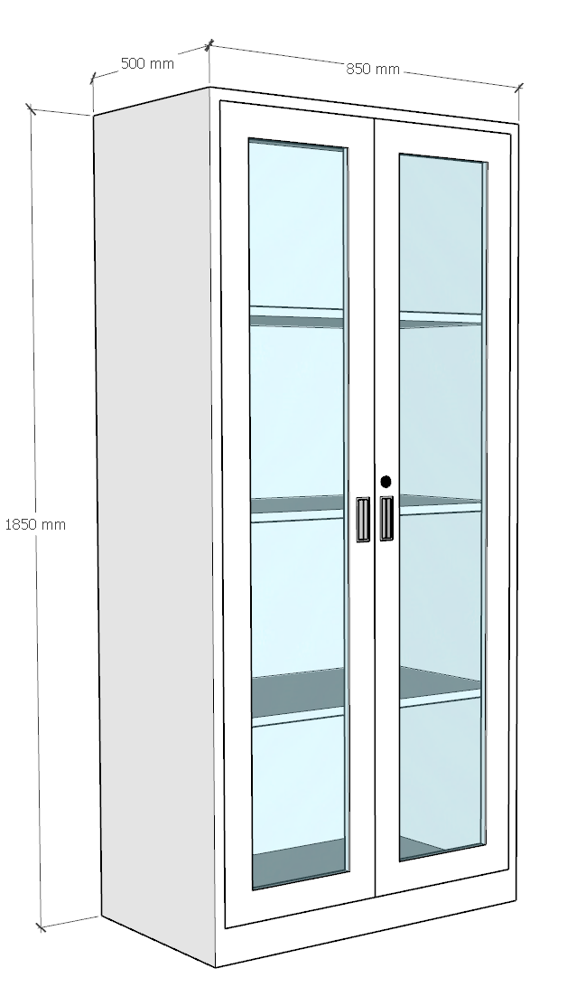 | 850×500×1850H | 1、材质要求：采用厚≥1.0mm冷轧钢板符合国家标准、钢管符合国家标准，各钢件全部采用二氧化碳保护焊接，焊接表面波纹均匀，并保证焊处无夹渣、气孔、 焊瘤、焊丝头咬边和飞溅并保证无脱焊、虚焊、焊穿等现象。所有钢材经除油、除锈、酸洗、中和、表调、磷化等工序后静电喷涂环氧型树脂粉沫涂料，经200℃高温固化而成，塑膜的光泽度、附着力、硬度、耐冲力均符合标准，表面波纹均匀一致。 2、冷轧钢板符合：GB/T 229-2020《金属材料 夏比摆锤冲击试验方法》、GB/T 13448-2019《彩色涂层钢板及钢带试验方法》、JB/T 7901-2023《金属材料实验室均匀腐蚀全浸试验方法》、GB/T 20124-2006《钢铁 氮含量的测定 惰性气体熔融热导法（常规方法）》、GB/T 24195-2009《金属和合金的腐蚀 酸性盐雾、“干燥”和“湿润”条件下的循环加速腐蚀试验》、GB/T 6394-2017《金属平均晶粒度测定方法》、GB/T 226-2015《钢的低倍组织及缺陷酸蚀检验法》、GB/T 6402-2024《钢锻件超声检测方法》等标准。夏比摆锤冲击试验、紫外灯加速老化试验24h：0级（无变色）、0级（无失光）、0级（无粉化）、均匀腐蚀24h、加速腐蚀试验：经循环加速腐蚀试验6个循环（48h）：涂层无剥落、平均晶粒度无孪晶晶粒浅腐蚀100倍:≥5级、钢的低倍组织及缺陷无肉眼可见缺陷、急性皮肤刺激性/腐蚀性：无刺激性； 3、五金配件 ①锁具：锁面≥φ28mm，黄铜锁芯； ②拉手：铝合金拉手总长≥98mm。 | 4 | 组
19 | 定制耗材柜顶柜 | 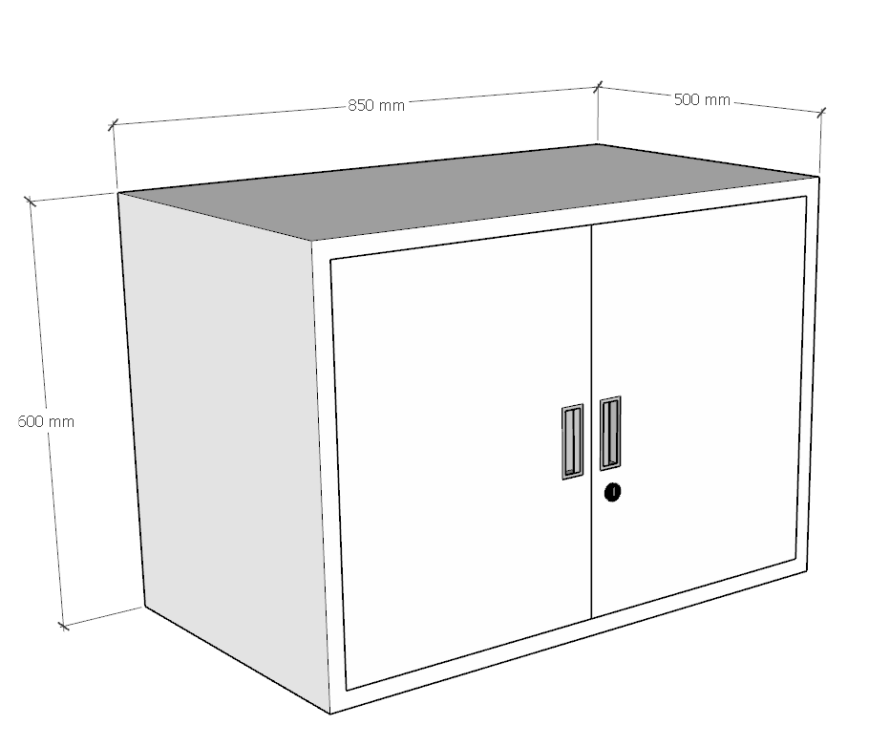 | 850×500×600H | 1、材质要求：采用厚≥1.0mm冷轧钢板符合国家标准、钢管符合国家标准，各钢件全部采用二氧化碳保护焊接，焊接表面波纹均匀，并保证焊处无夹渣、气孔、 焊瘤、焊丝头咬边和飞溅并保证无脱焊、虚焊、焊穿等现象。所有钢材经除油、除锈、酸洗、中和、表调、磷化等工序后静电喷涂环氧型树脂粉沫涂料，经200℃高温固化而成，塑膜的光泽度、附着力、硬度、耐冲力均符合标准，表面波纹均匀一致。 2、冷轧钢板符合：GB/T 229-2020《金属材料 夏比摆锤冲击试验方法》、GB/T 13448-2019《彩色涂层钢板及钢带试验方法》、JB/T 7901-2023《金属材料实验室均匀腐蚀全浸试验方法》、GB/T 20124-2006《钢铁 氮含量的测定 惰性气体熔融热导法（常规方法）》、GB/T 24195-2009《金属和合金的腐蚀 酸性盐雾、“干燥”和“湿润”条件下的循环加速腐蚀试验》、GB/T 6394-2017《金属平均晶粒度测定方法》、GB/T 226-2015《钢的低倍组织及缺陷酸蚀检验法》、GB/T 6402-2024《钢锻件超声检测方法》等标准。夏比摆锤冲击试验、紫外灯加速老化试验24h：0级（无变色）、0级（无失光）、0级（无粉化）、均匀腐蚀24h、加速腐蚀试验：经循环加速腐蚀试验6个循环（48h）：涂层无剥落、平均晶粒度无孪晶晶粒浅腐蚀100倍:≥5级、钢的低倍组织及缺陷无肉眼可见缺陷、急性皮肤刺激性/腐蚀性：无刺激性； 3、五金配件 ①锁具：锁面≥φ28mm，黄铜锁芯； ②拉手：铝合金拉手总长≥98mm。 | 4 | 组
20 | 定制沙发 |  | L×500×900mm | 1、框架与填充：采用实木框架，木料经烘干、防腐、防虫、防潮处理，无虫眼、无结疤、不起鼓、不变形不开裂；配置胶合条、锰钢蛇形弹簧、高弹力松紧绷带；坐垫海绵厚≥80mm密度≥40kg/m³，受力均匀，长期使用不易塌陷。海绵符合GB/T 9345.1-2008《塑料 灰分的测定 第 1 部分：通用方法》、QB/T2819-2006《软质泡沫聚合材料 长期疲劳性能的测定》、GB/T 9640-2008《软质和硬质泡沫聚合材料加速老化试验方法》标准。灰分的测定：灰分或硫酸化灰分质量≤2.75%；加速老化试验≥72h、长期疲劳性能 ：厚度损失≤4.5%，硬度损失≤50N。 2、面料（科技皮）：皮料厚度≥1.5mm，家具皮革整体符合GB/T 16799-2018《家具用皮革》，各项检测执行现行标准：摩擦色牢度：QB/T 2537-2017；耐光色牢度：QB/T 2727-2017；涂层粘着牢度：QB/T 4689.20-2021；耐折牢度：QB/T 2714-2018；Taber 耐磨性能：QB/T 2726-2017；皮革甲醛释放量：QB/T 19941.1-2019；可萃取重金属含量：QB/T 4336-2022。 3、沙发成品整体：成品软包家具有害物质符合 GB 18584-2024《家具中有害物质限量》。 | 2.4 | 延米
21 | 吊柜 |  | L×350×600 | 1、材质：裸板0.8mm厚电解板、背架主龙骨1.5mm厚及0.8mm饰面电解钢板，防潮防水，经久耐用，304#不锈钢地脚线 2、配件：一字折弯斜拉手、缓冲门铰、三节滑轨、ABS标签卡槽、上柜下柜内、柜子中部各一件活动层板、感应或者普通高弯水龙头为304不锈钢、304不锈钢手工水盆； 3、金属表面抑菌粉末静电喷涂； 4、台面：采用医用复合亚克力石材，其材料厚度≥12mm；材料性能：具有耐酸耐碱的性质，抗污染不渗透、不变形不上色、无缝隙易清洁打理，耐磨、耐刮损、耐冲击、耐高温、抗紫外线、抗污垢、防火、防静电，以及具有阻燃性、无毒等技术特点；符合医院等高标准的环境卫生要求 5、垃圾柜工艺：一体成形PP垃圾盖、304不锈钢支撑杆支撑开启方式；1、材质：裸板0.8mm厚电解板、背架主龙骨1.5mm厚及0.8mm饰面电解钢板，防潮防水，经久耐用，304#不锈钢地脚线 2、配件：一字折弯斜拉手、缓冲门铰、三节滑轨、ABS标签卡槽、上柜下柜内、柜子中部各一件活动层板、感应或者普通高弯水龙头为304不锈钢、304不锈钢手工水盆； 3、金属表面抑菌粉末静电喷涂； 4、台面：采用医用复合亚克力石材，其材料厚度≥12mm；材料性能：具有耐酸耐碱的性质，抗污染不渗透、不变形不上色、无缝隙易清洁打理，耐磨、耐刮损、耐冲击、耐高温、抗紫外线、抗污垢、防火、防静电，以及具有阻燃性、无毒等技术特点；符合医院等高标准的环境卫生要求 5、304不锈钢：符合GB/T 36021-2018《家具中重金属锑、砷、钡、硒、六价铬的评定方法》、GB/T 17897-2016《金属和合金的腐蚀 不锈钢三氯化铁点腐蚀试验方法》、GB/T 11170-2008《不锈钢 多元素含量的测定 火花放电原子发射光谱法（常规法）》、GB/T 6394-2017《金属平均晶粒度测定方法》等标准。家具中可溶性重金属:锑、钡、硒、砷、六价铬；均未检出、三氯化铁点腐蚀≥100h 腐蚀率≤0.5g/m².h、多元素含量（质量分数）：C0.01~0.30、Si0.10~2.0、Mn0.10~11.0、P0.005~0.05、S0.004~0.05、平均晶粒度：无孪晶晶粒浅腐蚀100倍：≥8级。 | 2.6 | 延米
22 | 中柜 |  | L×350×750 |  | 2.6 | 延米
23 | 三抽柜 |  | L×620×850 |  | 2.6 | 延米
24 | 地柜 |  | L×620×850 |  | 3.14 | 延米
25 | 复合亚克力台面 |  | L×620×12 |  | 5.74 | 延米
26 | 脚踏垃圾柜 |  | 500×620×850 | 1、材质：裸板0.8mm厚电解板、背架主龙骨1.5mm厚及0.8mm饰面电解钢板，防潮防水，经久耐用，304#不锈钢地脚线 2、配件：一字折弯斜拉手、缓冲门铰、三节滑轨、ABS标签卡槽、上柜下柜内、柜子中部各一件活动层板、感应或者普通高弯水龙头为304不锈钢、304不锈钢手工水盆； 3、金属表面抑菌粉末静电喷涂； 4、台面：采用医用复合亚克力石材，其材料厚度≥12mm；材料性能：具有耐酸耐碱的性质，抗污染不渗透、不变形不上色、无缝隙易清洁打理，耐磨、耐刮损、耐冲击、耐高温、抗紫外线、抗污垢、防火、防静电，以及具有阻燃性、无毒等技术特点；符合医院等高标准的环境卫生要求 5、垃圾柜工艺：一体成形PP垃圾盖、304不锈钢支撑杆支撑开启方式；1、材质：裸板0.8mm厚电解板、背架主龙骨1.5mm厚及0.8mm饰面电解钢板，防潮防水，经久耐用，304#不锈钢地脚线 2、配件：一字折弯斜拉手、缓冲门铰、三节滑轨、ABS标签卡槽、上柜下柜内、柜子中部各一件活动层板、感应或者普通高弯水龙头为304不锈钢、304不锈钢手工水盆； 3、金属表面抑菌粉末静电喷涂； 4、台面：采用医用复合亚克力石材，其材料厚度≥12mm；材料性能：具有耐酸耐碱的性质，抗污染不渗透、不变形不上色、无缝隙易清洁打理，耐磨、耐刮损、耐冲击、耐高温、抗紫外线、抗污垢、防火、防静电，以及具有阻燃性、无毒等技术特点；符合医院等高标准的环境卫生要求 5、垃圾柜工艺：一体成形PP垃圾盖、304不锈钢支撑杆支撑开启方式； 6、304不锈钢：符合GB/T 36021-2018《家具中重金属锑、砷、钡、硒、六价铬的评定方法》、GB/T 17897-2016《金属和合金的腐蚀 不锈钢三氯化铁点腐蚀试验方法》、GB/T 11170-2008《不锈钢 多元素含量的测定 火花放电原子发射光谱法（常规法）》、GB/T 6394-2017《金属平均晶粒度测定方法》等标准。家具中可溶性重金属:锑、钡、硒、砷、六价铬；均未检出、三氯化铁点腐蚀≥100h 腐蚀率≤0.5g/m².h、多元素含量（质量分数）：C0.01~0.30、Si0.10~2.0、Mn0.10~11.0、P0.005~0.05、S0.004~0.05、平均晶粒度：无孪晶晶粒浅腐蚀100倍：≥8级。 | 3 | 个
27 | 复合亚克力台面 |  | L×620×12 |  | 1 | 延米
28 | 吊柜 |  | L×350×600 |  | 2 | 延米
29 | 中柜 |  | L×350×750 |  | 2 | 延米
30 | 地柜 |  | L×620×850 |  | 0.5 | 延米
31 | 复合亚克力台面 |  | L×620×12 |  | 1 | 延米
32 | 吊柜 |  | L×350×600 | 1、材质：裸板0.8mm厚电解板、背架主龙骨1.5mm厚及0.8mm饰面电解钢板，防潮防水，经久耐用，304#不锈钢地脚线 2、配件：一字折弯斜拉手、缓冲门铰、三节滑轨、ABS标签卡槽、上柜下柜内、柜子中部各一件活动层板、感应或者普通高弯水龙头为304不锈钢、304不锈钢手工水盆； 3、金属表面抑菌粉末静电喷涂； 4、台面：采用医用复合亚克力石材，其材料厚度≥12mm；材料性能：具有耐酸耐碱的性质，抗污染不渗透、不变形不上色、无缝隙易清洁打理，耐磨、耐刮损、耐冲击、耐高温、抗紫外线、抗污垢、防火、防静电，以及具有阻燃性、无毒等技术特点；符合医院等高标准的环境卫生要求 5、垃圾柜工艺：一体成形PP垃圾盖、304不锈钢支撑杆支撑开启方式；1、材质：裸板0.8mm厚电解板、背架主龙骨1.5mm厚及0.8mm饰面电解钢板，防潮防水，经久耐用，304#不锈钢地脚线 2、配件：一字折弯斜拉手、缓冲门铰、三节滑轨、ABS标签卡槽、上柜下柜内、柜子中部各一件活动层板、感应或者普通高弯水龙头为304不锈钢、304不锈钢手工水盆； 3、金属表面抑菌粉末静电喷涂； 4、台面：采用医用复合亚克力石材，其材料厚度≥12mm；材料性能：具有耐酸耐碱的性质，抗污染不渗透、不变形不上色、无缝隙易清洁打理，耐磨、耐刮损、耐冲击、耐高温、抗紫外线、抗污垢、防火、防静电，以及具有阻燃性、无毒等技术特点；符合医院等高标准的环境卫生要求 5、304不锈钢：符合GB/T 36021-2018《家具中重金属锑、砷、钡、硒、六价铬的评定方法》、GB/T 17897-2016《金属和合金的腐蚀 不锈钢三氯化铁点腐蚀试验方法》、GB/T 11170-2008《不锈钢 多元素含量的测定 火花放电原子发射光谱法（常规法）》、GB/T 6394-2017《金属平均晶粒度测定方法》等标准。家具中可溶性重金属:锑、钡、硒、砷、六价铬；均未检出、三氯化铁点腐蚀≥100h 腐蚀率≤0.5g/m².h、多元素含量（质量分数）：C0.01~0.30、Si0.10~2.0、Mn0.10~11.0、P0.005~0.05、S0.004~0.05、平均晶粒度：无孪晶晶粒浅腐蚀100倍：≥8级。 | 5.88 | 延米
33 | 中柜 |  | L×350×750 |  | 5.88 | 延米
34 | 三抽柜 |  | L×620×850 |  | 2.39 | 延米
35 | 地柜 |  | L×620×850 |  | 3.59 | 延米
36 | 复合亚克力台面 |  | L×620×12 |  | 6.58 | 延米
37 | 吊柜 |  | L×350×600 | 1、材质：裸板0.8mm厚电解板、背架主龙骨1.5mm厚及0.8mm饰面电解钢板，防潮防水，经久耐用，304#不锈钢地脚线 2、配件：一字折弯斜拉手、缓冲门铰、三节滑轨、ABS标签卡槽、上柜下柜内、柜子中部各一件活动层板、感应或者普通高弯水龙头为304不锈钢、304不锈钢手工水盆； 3、金属表面抑菌粉末静电喷涂； 4、台面：采用医用复合亚克力石材，其材料厚度≥12mm；材料性能：具有耐酸耐碱的性质，抗污染不渗透、不变形不上色、无缝隙易清洁打理，耐磨、耐刮损、耐冲击、耐高温、抗紫外线、抗污垢、防火、防静电，以及具有阻燃性、无毒等技术特点；符合医院等高标准的环境卫生要求 5、垃圾柜工艺：一体成形PP垃圾盖、304不锈钢支撑杆支撑开启方式；1、材质：裸板0.8mm厚电解板、背架主龙骨1.5mm厚及0.8mm饰面电解钢板，防潮防水，经久耐用，304#不锈钢地脚线 6、304不锈钢：符合GB/T 36021-2018《家具中重金属锑、砷、钡、硒、六价铬的评定方法》、GB/T 17897-2016《金属和合金的腐蚀 不锈钢三氯化铁点腐蚀试验方法》、GB/T 11170-2008《不锈钢 多元素含量的测定 火花放电原子发射光谱法（常规法）》、GB/T 6394-2017《金属平均晶粒度测定方法》等标准。家具中可溶性重金属:锑、钡、硒、砷、六价铬；均未检出、三氯化铁点腐蚀≥100h 腐蚀率≤0.5g/m².h、多元素含量（质量分数）：C0.01~0.30、Si0.10~2.0、Mn0.10~11.0、P0.005~0.05、S0.004~0.05、平均晶粒度：无孪晶晶粒浅腐蚀100倍：≥8级。 | 1.5 | 延米
38 | 中柜 |  | L×350×750 |  | 1.5 | 延米
39 | 脚踏垃圾柜 |  | 500×600×850 |  | 3 | 个
40 | 复合亚克力台面 |  | L×600×12 |  | 1.5 | 延米
41 | 定制清污池 |  | 1000×500×850 | 1、主要采用‌304不锈钢‌材质，钢板厚度0.8mm；所有焊接部位均采用点焊、二氧化碳保护焊接工艺，焊点牢固、平滑、无气泡和漏焊、假焊现象具有耐腐蚀、易清洁、柜体通常为镜面结构，便于观察药品存放情况，无磁性设计，适合无菌环境使用。 2、304不锈钢：符合GB/T 36021-2018《家具中重金属锑、砷、钡、硒、六价铬的评定方法》、GB/T 17897-2016《金属和合金的腐蚀 不锈钢三氯化铁点腐蚀试验方法》、GB/T 11170-2008《不锈钢 多元素含量的测定 火花放电原子发射光谱法（常规法）》、GB/T 6394-2017《金属平均晶粒度测定方法》等标准。家具中可溶性重金属:锑、钡、硒、砷、六价铬；均未检出、三氯化铁点腐蚀≥100h 腐蚀率≤0.5g/m².h、多元素含量（质量分数）：C0.01~0.30、Si0.10~2.0、Mn0.10~11.0、P0.005~0.05、S0.004~0.05、平均晶粒度：无孪晶晶粒浅腐蚀100倍：≥8级。 | 1 | 个
 | 合计： |  |  |  | 185081.07

